LevelC_电能量市场出清电价
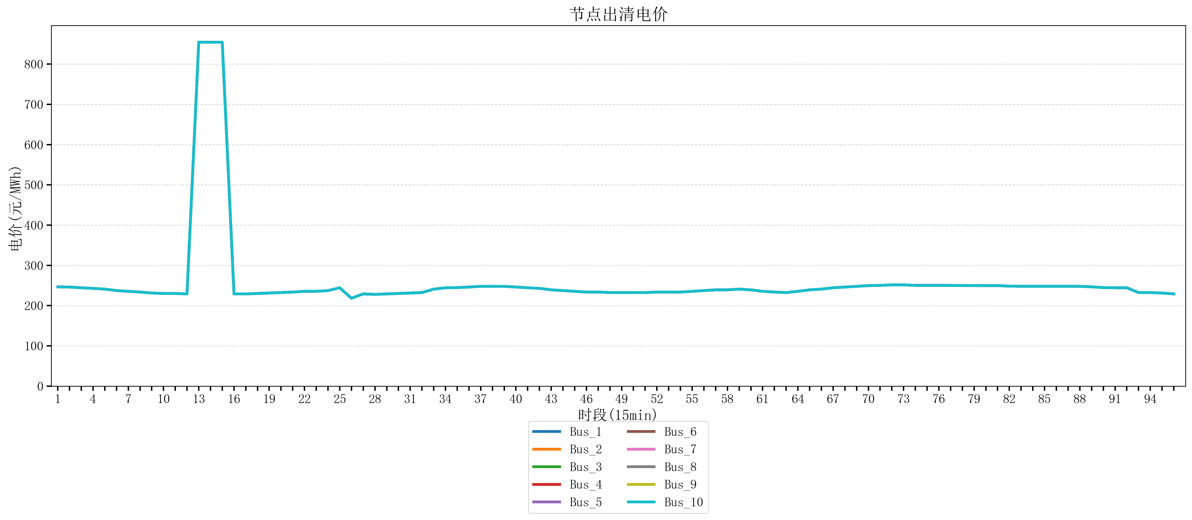
节点编号 | 电价类型 | 时段1 | 时段2 | 时段3 | 时段4 | 时段5 | 时段6 | 时段7 | 时段8 | 时段9 | 时段10 | 时段11 | 时段12 | 时段13 | 时段14 | 时段15 | 时段16 | 时段17 | 时段18 | 时段19 | 时段20 | 时段21
id | price_type | t1 | t2 | t3 | t4 | t5 | t6 | t7 | t8 | t9 | t10 | t11 | t12 | t13 | t14 | t15 | t16 | t17 | t18 | t19 | t20 | t21
str | str | float64 | float64 | float64 | float64 | float64 | float64 | float64 | float64 | float64 | float64 | float64 | float64 | float64 | float64 | float64 | float64 | float64 | float64 | float64 | float64 | float64
Bus_1 | 电能量电价 | 246.56632 | 246.16228 | 244.32044 | 242.88264 | 241.0408 | 237.35712 | 235.51528 | 233.67344 | 231.30016 | 230.18632 | 230.18632 | 229.07248 | 854.16170947 | 854.16170947 | 854.16170947 | 229.07248 | 229.07248 | 230.18632 | 231.30016 | 232.414 | 233.67344
Bus_2 | 电能量电价 | 246.56632 | 246.16228 | 244.32044 | 242.88264 | 241.0408 | 237.35712 | 235.51528 | 233.67344 | 231.30016 | 230.18632 | 230.18632 | 229.07248 | 854.16170947 | 854.16170947 | 854.16170947 | 229.07248 | 229.07248 | 230.18632 | 231.30016 | 232.414 | 233.67344
Bus_3 | 电能量电价 | 246.56632 | 246.16228 | 244.32044 | 242.88264 | 241.0408 | 237.35712 | 235.51528 | 233.67344 | 231.30016 | 230.18632 | 230.18632 | 229.07248 | 854.16170947 | 854.16170947 | 854.16170947 | 229.07248 | 229.07248 | 230.18632 | 231.30016 | 232.414 | 233.67344
Bus_4 | 电能量电价 | 246.56632 | 246.16228 | 244.32044 | 242.88264 | 241.0408 | 237.35712 | 235.51528 | 233.67344 | 231.30016 | 230.18632 | 230.18632 | 229.07248 | 854.16170947 | 854.16170947 | 854.16170947 | 229.07248 | 229.07248 | 230.18632 | 231.30016 | 232.414 | 233.67344
Bus_5 | 电能量电价 | 246.56632 | 246.16228 | 244.32044 | 242.88264 | 241.0408 | 237.35712 | 235.51528 | 233.67344 | 231.30016 | 230.18632 | 230.18632 | 229.07248 | 854.16170947 | 854.16170947 | 854.16170947 | 229.07248 | 229.07248 | 230.18632 | 231.30016 | 232.414 | 233.67344
Bus_6 | 电能量电价 | 246.56632 | 246.16228 | 244.32044 | 242.88264 | 241.0408 | 237.35712 | 235.51528 | 233.67344 | 231.30016 | 230.18632 | 230.18632 | 229.07248 | 854.16170947 | 854.16170947 | 854.16170947 | 229.07248 | 229.07248 | 230.18632 | 231.30016 | 232.414 | 233.67344
Bus_7 | 电能量电价 | 246.56632 | 246.16228 | 244.32044 | 242.88264 | 241.0408 | 237.35712 | 235.51528 | 233.67344 | 231.30016 | 230.18632 | 230.18632 | 229.07248 | 854.16170947 | 854.16170947 | 854.16170947 | 229.07248 | 229.07248 | 230.18632 | 231.30016 | 232.414 | 233.67344
Bus_8 | 电能量电价 | 246.56632 | 246.16228 | 244.32044 | 242.88264 | 241.0408 | 237.35712 | 235.51528 | 233.67344 | 231.30016 | 230.18632 | 230.18632 | 229.07248 | 854.16170947 | 854.16170947 | 854.16170947 | 229.07248 | 229.07248 | 230.18632 | 231.30016 | 232.414 | 233.67344
Bus_9 | 电能量电价 | 246.56632 | 246.16228 | 244.32044 | 242.88264 | 241.0408 | 237.35712 | 235.51528 | 233.67344 | 231.30016 | 230.18632 | 230.18632 | 229.07248 | 854.16170947 | 854.16170947 | 854.16170947 | 229.07248 | 229.07248 | 230.18632 | 231.30016 | 232.414 | 233.67344
Bus_10 | 电能量电价 | 246.56632 | 246.16228 | 244.32044 | 242.88264 | 241.0408 | 237.35712 | 235.51528 | 233.67344 | 231.30016 | 230.18632 | 230.18632 | 229.07248 | 854.16170947 | 854.16170947 | 854.16170947 | 229.07248 | 229.07248 | 230.18632 | 231.30016 | 232.414 | 233.67344
Bus_11 | 电能量电价 | 246.56632 | 246.16228 | 244.32044 | 242.88264 | 241.0408 | 237.35712 | 235.51528 | 233.67344 | 231.30016 | 230.18632 | 230.18632 | 229.07248 | 854.16170947 | 854.16170947 | 854.16170947 | 229.07248 | 229.07248 | 230.18632 | 231.30016 | 232.414 | 233.67344
Bus_12 | 电能量电价 | 246.56632 | 246.16228 | 244.32044 | 242.88264 | 241.0408 | 237.35712 | 235.51528 | 233.67344 | 231.30016 | 230.18632 | 230.18632 | 229.07248 | 854.16170947 | 854.16170947 | 854.16170947 | 229.07248 | 229.07248 | 230.18632 | 231.30016 | 232.414 | 233.67344
Bus_13 | 电能量电价 | 246.56632 | 246.16228 | 244.32044 | 242.88264 | 241.0408 | 237.35712 | 235.51528 | 233.67344 | 231.30016 | 230.18632 | 230.18632 | 229.07248 | 854.16170947 | 854.16170947 | 854.16170947 | 229.07248 | 229.07248 | 230.18632 | 231.30016 | 232.414 | 233.67344
Bus_14 | 电能量电价 | 246.56632 | 246.16228 | 244.32044 | 242.88264 | 241.0408 | 237.35712 | 235.51528 | 233.67344 | 231.30016 | 230.18632 | 230.18632 | 229.07248 | 854.16170947 | 854.16170947 | 854.16170947 | 229.07248 | 229.07248 | 230.18632 | 231.30016 | 232.414 | 233.67344
Bus_15 | 电能量电价 | 246.56632 | 246.16228 | 244.32044 | 242.88264 | 241.0408 | 237.35712 | 235.51528 | 233.67344 | 231.30016 | 230.18632 | 230.18632 | 229.07248 | 854.16170947 | 854.16170947 | 854.16170947 | 229.07248 | 229.07248 | 230.18632 | 231.30016 | 232.414 | 233.67344
Bus_16 | 电能量电价 | 246.56632 | 246.16228 | 244.32044 | 242.88264 | 241.0408 | 237.35712 | 235.51528 | 233.67344 | 231.30016 | 230.18632 | 230.18632 | 229.07248 | 854.16170947 | 854.16170947 | 854.16170947 | 229.07248 | 229.07248 | 230.18632 | 231.30016 | 232.414 | 233.67344
Bus_17 | 电能量电价 | 246.56632 | 246.16228 | 244.32044 | 242.88264 | 241.0408 | 237.35712 | 235.51528 | 233.67344 | 231.30016 | 230.18632 | 230.18632 | 229.07248 | 854.16170947 | 854.16170947 | 854.16170947 | 229.07248 | 229.07248 | 230.18632 | 231.30016 | 232.414 | 233.67344
Bus_18 | 电能量电价 | 246.56632 | 246.16228 | 244.32044 | 242.88264 | 241.0408 | 237.35712 | 235.51528 | 233.67344 | 231.30016 | 230.18632 | 230.18632 | 229.07248 | 854.16170947 | 854.16170947 | 854.16170947 | 229.07248 | 229.07248 | 230.18632 | 231.30016 | 232.414 | 233.67344
Bus_19 | 电能量电价 | 246.56632 | 246.16228 | 244.32044 | 242.88264 | 241.0408 | 237.35712 | 235.51528 | 233.67344 | 231.30016 | 230.18632 | 230.18632 | 229.07248 | 854.16170947 | 854.16170947 | 854.16170947 | 229.07248 | 229.07248 | 230.18632 | 231.30016 | 232.414 | 233.67344
Bus_20 | 电能量电价 | 246.56632 | 246.16228 | 244.32044 | 242.88264 | 241.0408 | 237.35712 | 235.51528 | 233.67344 | 231.30016 | 230.18632 | 230.18632 | 229.07248 | 854.16170947 | 854.16170947 | 854.16170947 | 229.07248 | 229.07248 | 230.18632 | 231.30016 | 232.414 | 233.67344
Bus_21 | 电能量电价 | 246.56632 | 246.16228 | 244.32044 | 242.88264 | 241.0408 | 237.35712 | 235.51528 | 233.67344 | 231.30016 | 230.18632 | 230.18632 | 229.07248 | 854.16170947 | 854.16170947 | 854.16170947 | 229.07248 | 229.07248 | 230.18632 | 231.30016 | 232.414 | 233.67344
Bus_22 | 电能量电价 | 246.56632 | 246.16228 | 244.32044 | 242.88264 | 241.0408 | 237.35712 | 235.51528 | 233.67344 | 231.30016 | 230.18632 | 230.18632 | 229.07248 | 854.16170947 | 854.16170947 | 854.16170947 | 229.07248 | 229.07248 | 230.18632 | 231.30016 | 232.414 | 233.67344
Bus_23 | 电能量电价 | 246.56632 | 246.16228 | 244.32044 | 242.88264 | 241.0408 | 237.35712 | 235.51528 | 233.67344 | 231.30016 | 230.18632 | 230.18632 | 229.07248 | 854.16170947 | 854.16170947 | 854.16170947 | 229.07248 | 229.07248 | 230.18632 | 231.30016 | 232.414 | 233.67344
Bus_24 | 电能量电价 | 246.56632 | 246.16228 | 244.32044 | 242.88264 | 241.0408 | 237.35712 | 235.51528 | 233.67344 | 231.30016 | 230.18632 | 230.18632 | 229.07248 | 854.16170947 | 854.16170947 | 854.16170947 | 229.07248 | 229.07248 | 230.18632 | 231.30016 | 232.414 | 233.67344
Bus_25 | 电能量电价 | 246.56632 | 246.16228 | 244.32044 | 242.88264 | 241.0408 | 237.35712 | 235.51528 | 233.67344 | 231.30016 | 230.18632 | 230.18632 | 229.07248 | 854.16170947 | 854.16170947 | 854.16170947 | 229.07248 | 229.07248 | 230.18632 | 231.30016 | 232.414 | 233.67344
Bus_26 | 电能量电价 | 246.56632 | 246.16228 | 244.32044 | 242.88264 | 241.0408 | 237.35712 | 235.51528 | 233.67344 | 231.30016 | 230.18632 | 230.18632 | 229.07248 | 854.16170947 | 854.16170947 | 854.16170947 | 229.07248 | 229.07248 | 230.18632 | 231.30016 | 232.414 | 233.67344
Bus_27 | 电能量电价 | 246.56632 | 246.16228 | 244.32044 | 242.88264 | 241.0408 | 237.35712 | 235.51528 | 233.67344 | 231.30016 | 230.18632 | 230.18632 | 229.07248 | 854.16170947 | 854.16170947 | 854.16170947 | 229.07248 | 229.07248 | 230.18632 | 231.30016 | 232.414 | 233.67344
Bus_28 | 电能量电价 | 246.56632 | 246.16228 | 244.32044 | 242.88264 | 241.0408 | 237.35712 | 235.51528 | 233.67344 | 231.30016 | 230.18632 | 230.18632 | 229.07248 | 854.16170947 | 854.16170947 | 854.16170947 | 229.07248 | 229.07248 | 230.18632 | 231.30016 | 232.414 | 233.67344
Bus_29 | 电能量电价 | 246.56632 | 246.16228 | 244.32044 | 242.88264 | 241.0408 | 237.35712 | 235.51528 | 233.67344 | 231.30016 | 230.18632 | 230.18632 | 229.07248 | 854.16170947 | 854.16170947 | 854.16170947 | 229.07248 | 229.07248 | 230.18632 | 231.30016 | 232.414 | 233.67344
Bus_30 | 电能量电价 | 246.56632 | 246.16228 | 244.32044 | 242.88264 | 241.0408 | 237.35712 | 235.51528 | 233.67344 | 231.30016 | 230.18632 | 230.18632 | 229.07248 | 854.16170947 | 854.16170947 | 854.16170947 | 229.07248 | 229.07248 | 230.18632 | 231.30016 | 232.414 | 233.67344
Bus_31 | 电能量电价 | 246.56632 | 246.16228 | 244.32044 | 242.88264 | 241.0408 | 237.35712 | 235.51528 | 233.67344 | 231.30016 | 230.18632 | 230.18632 | 229.07248 | 854.16170947 | 854.16170947 | 854.16170947 | 229.07248 | 229.07248 | 230.18632 | 231.30016 | 232.414 | 233.67344
Bus_32 | 电能量电价 | 246.56632 | 246.16228 | 244.32044 | 242.88264 | 241.0408 | 237.35712 | 235.51528 | 233.67344 | 231.30016 | 230.18632 | 230.18632 | 229.07248 | 854.16170947 | 854.16170947 | 854.16170947 | 229.07248 | 229.07248 | 230.18632 | 231.30016 | 232.414 | 233.67344
Bus_33 | 电能量电价 | 246.56632 | 246.16228 | 244.32044 | 242.88264 | 241.0408 | 237.35712 | 235.51528 | 233.67344 | 231.30016 | 230.18632 | 230.18632 | 229.07248 | 854.16170947 | 854.16170947 | 854.16170947 | 229.07248 | 229.07248 | 230.18632 | 231.30016 | 232.414 | 233.67344
Bus_34 | 电能量电价 | 246.56632 | 246.16228 | 244.32044 | 242.88264 | 241.0408 | 237.35712 | 235.51528 | 233.67344 | 231.30016 | 230.18632 | 230.18632 | 229.07248 | 854.16170947 | 854.16170947 | 854.16170947 | 229.07248 | 229.07248 | 230.18632 | 231.30016 | 232.414 | 233.67344
Bus_35 | 电能量电价 | 246.56632 | 246.16228 | 244.32044 | 242.88264 | 241.0408 | 237.35712 | 235.51528 | 233.67344 | 231.30016 | 230.18632 | 230.18632 | 229.07248 | 854.16170947 | 854.16170947 | 854.16170947 | 229.07248 | 229.07248 | 230.18632 | 231.30016 | 232.414 | 233.67344
Bus_36 | 电能量电价 | 246.56632 | 246.16228 | 244.32044 | 242.88264 | 241.0408 | 237.35712 | 235.51528 | 233.67344 | 231.30016 | 230.18632 | 230.18632 | 229.07248 | 854.16170947 | 854.16170947 | 854.16170947 | 229.07248 | 229.07248 | 230.18632 | 231.30016 | 232.414 | 233.67344
Bus_37 | 电能量电价 | 246.56632 | 246.16228 | 244.32044 | 242.88264 | 241.0408 | 237.35712 | 235.51528 | 233.67344 | 231.30016 | 230.18632 | 230.18632 | 229.07248 | 854.16170947 | 854.16170947 | 854.16170947 | 229.07248 | 229.07248 | 230.18632 | 231.30016 | 232.414 | 233.67344
Bus_38 | 电能量电价 | 246.56632 | 246.16228 | 244.32044 | 242.88264 | 241.0408 | 237.35712 | 235.51528 | 233.67344 | 231.30016 | 230.18632 | 230.18632 | 229.07248 | 854.16170947 | 854.16170947 | 854.16170947 | 229.07248 | 229.07248 | 230.18632 | 231.30016 | 232.414 | 233.67344
Bus_39 | 电能量电价 | 246.56632 | 246.16228 | 244.32044 | 242.88264 | 241.0408 | 237.35712 | 235.51528 | 233.67344 | 231.30016 | 230.18632 | 230.18632 | 229.07248 | 854.16170947 | 854.16170947 | 854.16170947 | 229.07248 | 229.07248 | 230.18632 | 231.30016 | 232.414 | 233.67344
Bus_40 | 电能量电价 | 246.56632 | 246.16228 | 244.32044 | 242.88264 | 241.0408 | 237.35712 | 235.51528 | 233.67344 | 231.30016 | 230.18632 | 230.18632 | 229.07248 | 854.16170947 | 854.16170947 | 854.16170947 | 229.07248 | 229.07248 | 230.18632 | 231.30016 | 232.414 | 233.67344
Bus_41 | 电能量电价 | 246.56632 | 246.16228 | 244.32044 | 242.88264 | 241.0408 | 237.35712 | 235.51528 | 233.67344 | 231.30016 | 230.18632 | 230.18632 | 229.07248 | 854.16170947 | 854.16170947 | 854.16170947 | 229.07248 | 229.07248 | 230.18632 | 231.30016 | 232.414 | 233.67344
Bus_42 | 电能量电价 | 246.56632 | 246.16228 | 244.32044 | 242.88264 | 241.0408 | 237.35712 | 235.51528 | 233.67344 | 231.30016 | 230.18632 | 230.18632 | 229.07248 | 854.16170947 | 854.16170947 | 854.16170947 | 229.07248 | 229.07248 | 230.18632 | 231.30016 | 232.414 | 233.67344
Bus_43 | 电能量电价 | 246.56632 | 246.16228 | 244.32044 | 242.88264 | 241.0408 | 237.35712 | 235.51528 | 233.67344 | 231.30016 | 230.18632 | 230.18632 | 229.07248 | 854.16170947 | 854.16170947 | 854.16170947 | 229.07248 | 229.07248 | 230.18632 | 231.30016 | 232.414 | 233.67344
Bus_44 | 电能量电价 | 246.56632 | 246.16228 | 244.32044 | 242.88264 | 241.0408 | 237.35712 | 235.51528 | 233.67344 | 231.30016 | 230.18632 | 230.18632 | 229.07248 | 854.16170947 | 854.16170947 | 854.16170947 | 229.07248 | 229.07248 | 230.18632 | 231.30016 | 232.414 | 233.67344
Bus_1 | 阻塞电价 | 0 | 0 | 0 | 0 | 0 | 0 | 0 | 0 | 0 | 0 | 0 | 0 | 0 | 0 | 0 | 0 | 0 | 0 | 0 | 0 | 0
Bus_2 | 阻塞电价 | 0 | 0 | 0 | 0 | 0 | 0 | 0 | 0 | 0 | 0 | 0 | 0 | 0 | 0 | 0 | 0 | 0 | 0 | 0 | 0 | 0
...

LevelC_电力电量平衡表单
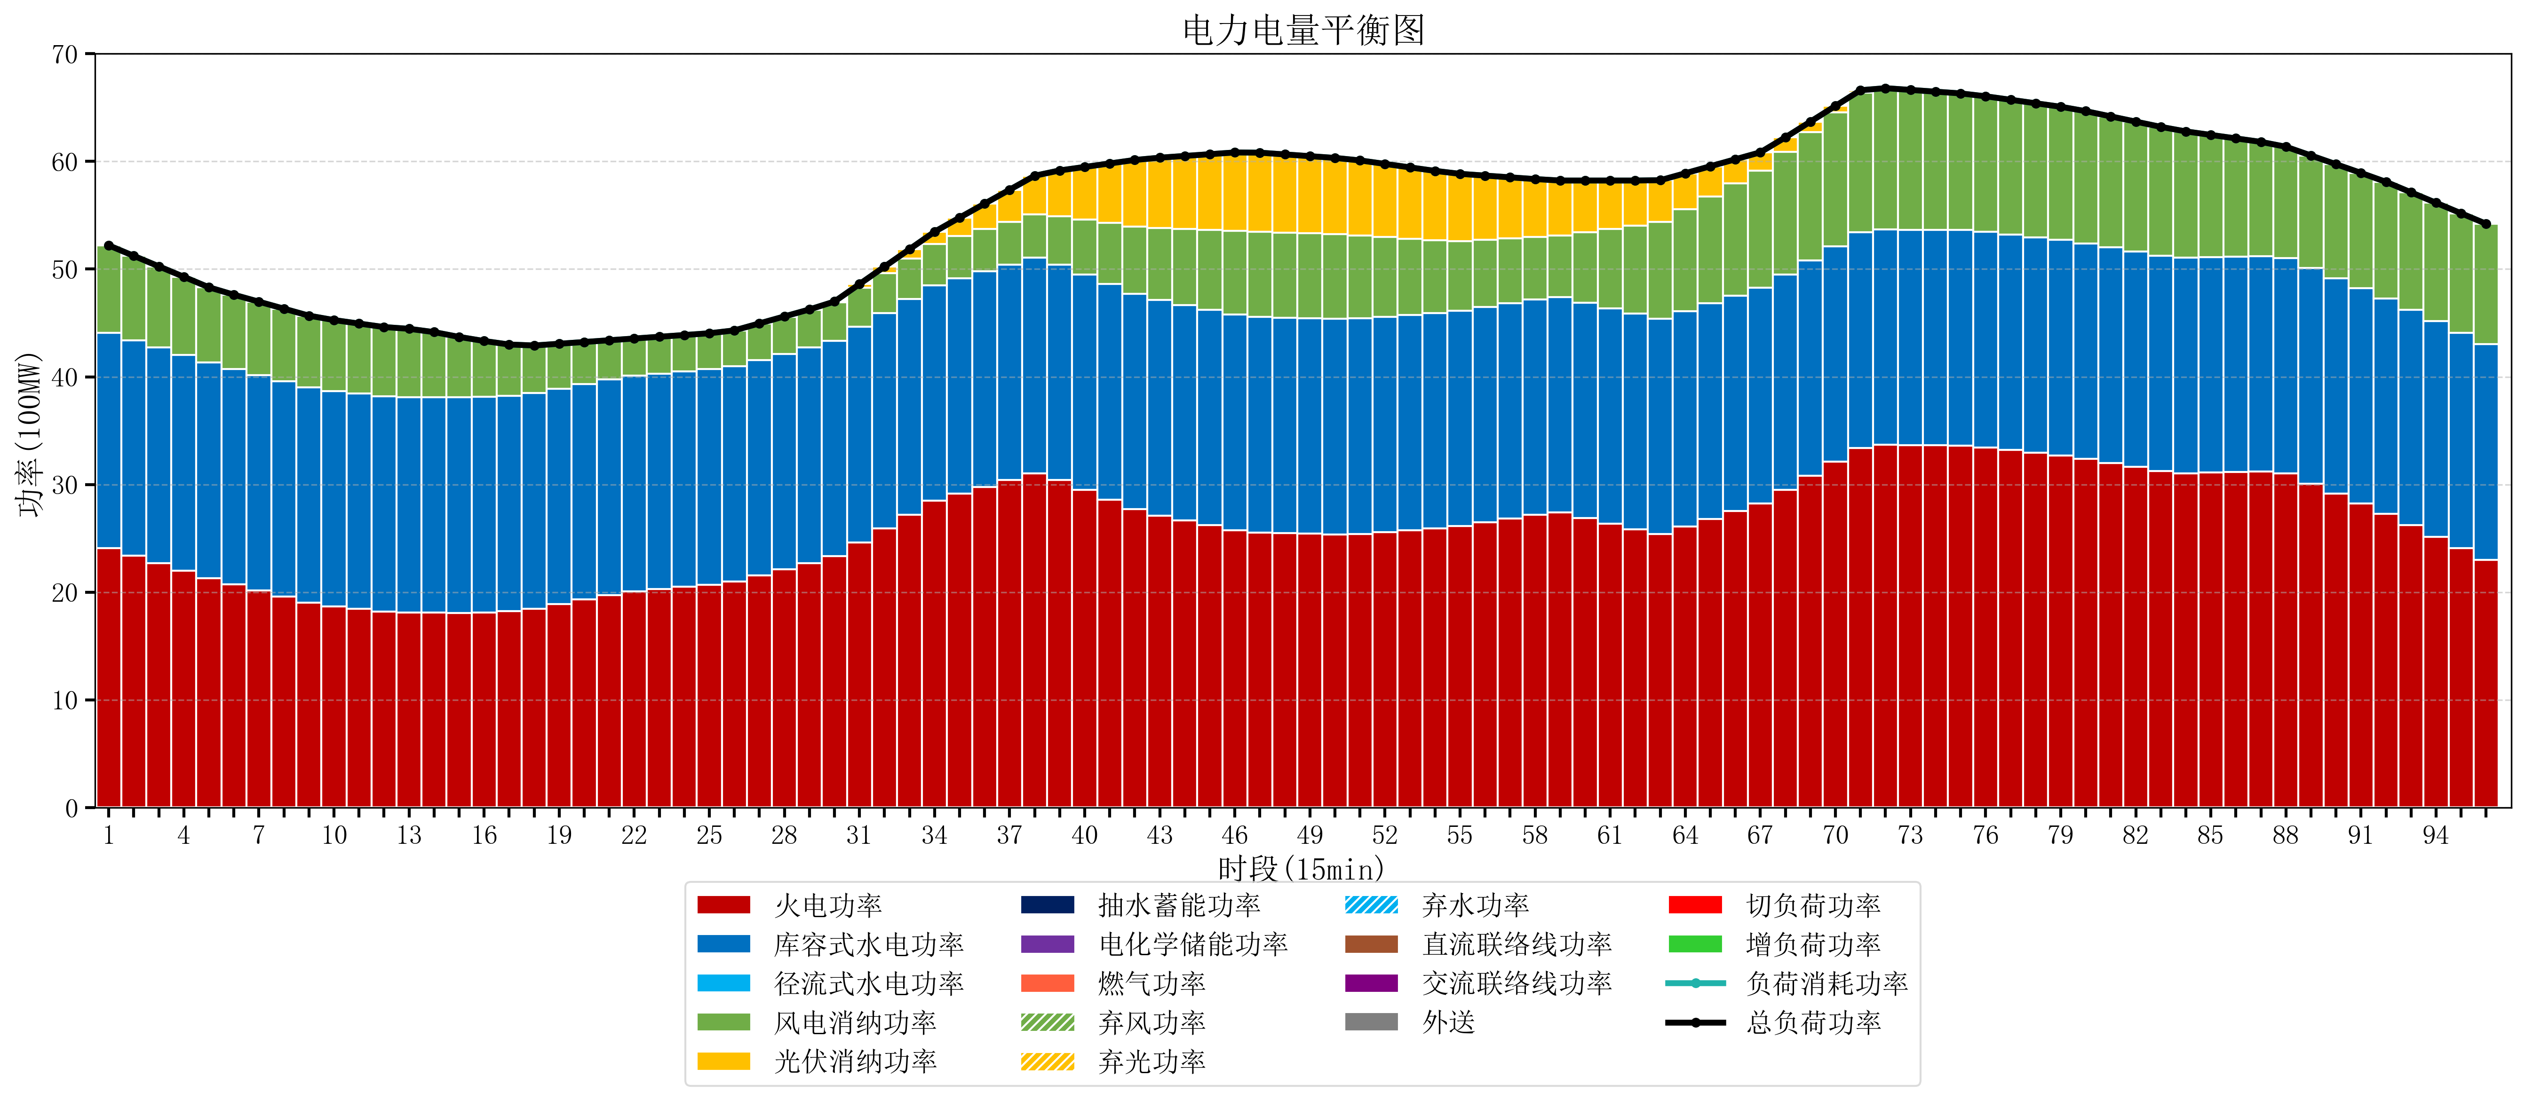
元件名称 | 时段1 | 时段2 | 时段3 | 时段4 | 时段5 | 时段6 | 时段7 | 时段8 | 时段9 | 时段10 | 时段11 | 时段12 | 时段13 | 时段14 | 时段15 | 时段16 | 时段17
name | t1 | t2 | t3 | t4 | t5 | t6 | t7 | t8 | t9 | t10 | t11 | t12 | t13 | t14 | t15 | t16 | t17
str | float64 | float64 | float64 | float64 | float64 | float64 | float64 | float64 | float64 | float64 | float64 | float64 | float64 | float64 | float64 | float64 | float64
火电功率 | 24.098830684 | 23.405127764 | 22.711424845 | 22.017721925 | 21.324019006 | 20.735249045 | 20.162219028 | 19.589189012 | 19.016158995 | 18.688006205 | 18.44628067 | 18.204555135 | 18.122747922 | 18.107479224 | 18.085180055 | 18.128179313 | 18.227822199
库容式水电功率 | 20 | 20 | 20 | 20 | 20 | 20 | 20 | 20 | 20 | 20 | 20 | 20 | 20 | 20 | 20 | 20 | 20
径流式水电功率 | 0 | 0 | 0 | 0 | 0 | 0 | 0 | 0 | 0 | 0 | 0 | 0 | 0 | 0 | 0 | 0 | 0
风电消纳功率 | 8.1 | 7.8215789474 | 7.5431578947 | 7.2647368421 | 6.9863157895 | 6.8847368421 | 6.8096842105 | 6.7346315789 | 6.6595789474 | 6.5791578947 | 6.4968421053 | 6.4145263158 | 6.3322105263 | 6.0421052632 | 5.6184210526 | 5.1947368421 | 4.7710526316
光伏消纳功率 | 0 | 0 | 0 | 0 | 0 | 0 | 0 | 0 | 0 | 0 | 0 | 0 | 0 | 0 | 0 | 0 | 0
抽水蓄能功率 | 0 | 0 | 0 | 0 | 0 | 0 | 0 | 0 | 0 | 0 | 0 | 0 | 0 | 0 | 0 | 0 | 0
电化学储能功率 | 0 | 0 | 0 | 0 | 0 | 0 | 0 | 0 | 0 | 0 | 0 | 0 | 0 | 0 | 0 | 0 | 0
燃气功率 | 0 | 0 | 0 | 0 | 0 | 0 | 0 | 0 | 0 | 0 | 0 | 0 | 0 | 0 | 0 | 0 | 0
直流联络线功率 | 0 | 0 | 0 | 0 | 0 | 0 | 0 | 0 | 0 | 0 | 0 | 0 | 0 | 0 | 0 | 0 | 0
交流联络线功率 | 0 | 0 | 0 | 0 | 0 | 0 | 0 | 0 | 0 | 0 | 0 | 0 | 0 | 0 | 0 | 0 | 0
负荷消耗功率 | 52.198830684 | 51.226706712 | 50.254582739 | 49.282458767 | 48.310334795 | 47.619985887 | 46.971903239 | 46.323820591 | 45.675737943 | 45.267164099 | 44.943122775 | 44.619081451 | 44.454958449 | 44.149584488 | 43.703601108 | 43.322916155 | 42.998874831
外送 | 0 | 0 | 0 | 0 | 0 | 0 | 0 | 0 | 0 | 0 | 0 | 0 | 0 | 0 | 0 | 0 | 0
总负荷功率 | 52.198830684 | 51.226706712 | 50.254582739 | 49.282458767 | 48.310334795 | 47.619985887 | 46.971903239 | 46.323820591 | 45.675737943 | 45.267164099 | 44.943122775 | 44.619081451 | 44.454958449 | 44.149584488 | 43.703601108 | 43.322916155 | 42.998874831
弃风功率 | 0 | 0 | 0 | 0 | 0 | 0 | 0 | 0 | 0 | 0 | 0 | 0 | 0 | 0 | 0 | 0 | 0
弃光功率 | 0 | 0 | 0 | 0 | 0 | 0 | 0 | 0 | 0 | 0 | 0 | 0 | 0 | 0 | 0 | 0 | 0
弃水功率 | 0 | 0 | 0 | 0 | 0 | 0 | 0 | 0 | 0 | 0 | 0 | 0 | 0 | 0 | 0 | 0 | 0
切负荷功率 | 0 | 0 | 0 | 0 | 0 | 0 | 0 | 0 | 0 | 0 | 0 | 0 | 0 | 0 | 0 | 0 | 0
增负荷功率 | 0 | 0 | 0 | 0 | 0 | 0 | 0 | 0 | 0 | 0 | 0 | 0 | 0.15991832176 | 0.17858568463 | 0.056643629212 | 0 | 0

